概要
概要

属性 |  |  | 内容
文書種別 |  |  | 基本設計書
システム名 |  |  | 年金自動受取予約管理システム
機能ID |  |  | SCR-014
版 |  |  | 2.0
解析対象 |  |  | 日次・月次出力画面、接続するAction・出力サービス・Repository、および必要な共通処理
基準日 |  |  | 2026-10-15

 | 本機能は、メニューの「処理データ」から開き、年金予約の新規分・変更分・削除分を、職員と期間で絞り込んでExcelへ出力する。職員番号が空欄の場合は全職員を対象とする。出力区分は複数選択でき、日次・月次とも新規分・変更分・削除分のいずれか一つ以上を選択する。
 | 日次では対象日の1日分を、月次では開始日から終了日までの両端を含む期間を抽出する。月次の期間は同月内に限定されず、月初日・月末日への一致も要求しない。開始日と終了日が同じ場合も実行できる。検索対象の日付は各抽出元のデータ更新日であり、予約徴求日や請求予定日ではない。
 | 新規分と変更分は、予約本表に現在残っている行を変更FLGで分けたものである。変更前の内容を順次保存した履歴ではない。削除分は、予約を削除するときに本表から転記された削除明細を対象とする。
 | 出力実行には削除明細の整理を伴う。有効な削除基準日が送信された場合、その日以前の削除明細を先に削除してcommitする。この整理は、指定職員、選択区分、抽出期間では絞り込まない。整理後の検索・Excel生成・ZIP生成・送信が失敗した場合や、全選択区分が0件で画面へ戻った場合でも、正常にcommitした整理は巻き戻らない。
利用条件と要求入口
 | 共通ログインが成立し、年金の職員情報を利用できる利用者が操作する。Batch系Actionは、予約の変更・削除で使用する店番75と役職コードによる追加制限を呼び出していない。この画面では、その条件によるボタンの非表示や実行拒否を行わない。
操作 |  | HTTP入口 | 要求識別値と接続先 | 正常時の結果
処理データを開く |  | コンテキスト配下の /Action.do へPOST | FUNCTION_ID=nenkin、VIEW_ID=Batch、COMMAND_ID=View → BatchViewAction | Batch.jspを表示
日次データを出力 |  | 同上 | FUNCTION_ID=nenkin、VIEW_ID=Batch、COMMAND_ID=Daily → BatchDailyAction → BatchRunAction、モードDAILY | 条件・抽出結果により再表示または直接ダウンロード
月次データを出力 |  | 同上 | FUNCTION_ID=nenkin、VIEW_ID=Batch、COMMAND_ID=Monthly → BatchMonthlyAction → BatchRunAction、モードMONTHLY | 条件・抽出結果により再表示または直接ダウンロード
戻る |  | 同上 | FUNCTION_ID=nenkin、VIEW_ID=Menu、COMMAND_ID=View → MenuViewAction | Menu.jspを表示

 | Batch.jspの文字コード宣言はUTF-8で、フォームの送信文字コード指定はWindows-31Jである。共通サーブレットもパラメータ取得前にWindows-31Jを設定する。要求値をDTOへ自動バインドする構成ではなく、Actionが getParameter で取得し、画面状態と出力要求へ明示的に移す。
画面構成
 | 共有システムヘッダーの下に、画面名と説明、ログイン職員情報、戻るボタンを配置する。警告がある場合は見出しとフォームの間へ表示し、その下に共通条件、日次カード、月次カードを並べる。ログイン職員番号は操作中の利用者を示し、抽出対象として入力する職員番号とは別の値である。
 | 以下はサーバー日付を2026-10-15とした初期状態の静的投影である。職員表示は差替え位置を示す。実画面の撮影ではなく、送信処理や入力補助を接続しないHTMLとする。元の送信先・HTTP method・操作識別値はdata属性へ保持する。

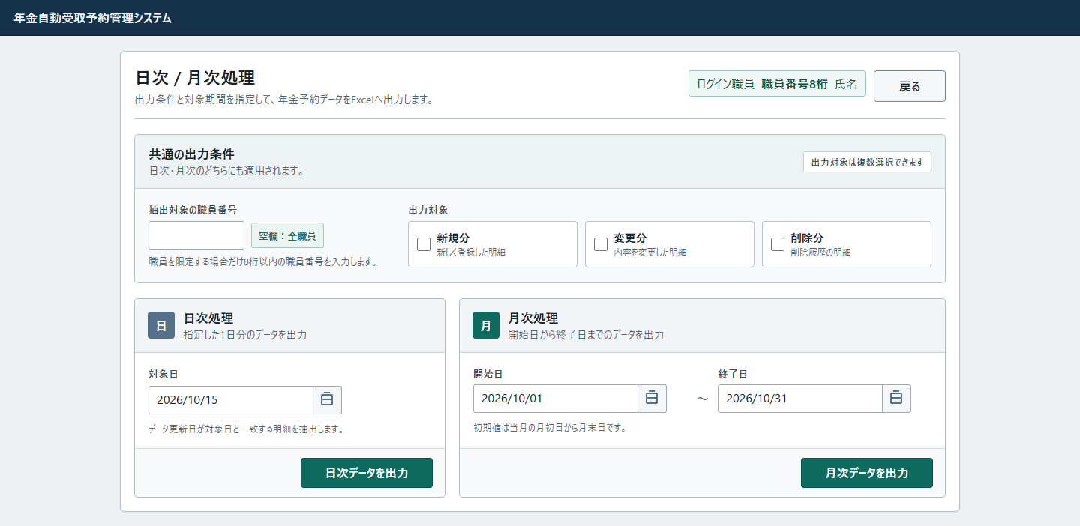

 | 初期状態では警告を表示せず、3区分とも未選択とする。入力拒否または全選択区分0件の場合は、同じ構成に今回の入力・選択状態を反映し、見出しとフォームの間へ警告を表示する。区分未選択時の差分は次のとおりである。
 | 新規分、変更分、削除分のどれかを選択してから再度、実行ボタンを選択してください
 | チェックを保持する再表示では、trueの項目にだけ checked 属性を付ける。falseの項目には属性自体を出さない。入力拒否時にも日付入力や実行ボタンをdisabledにはしない。
 | 外側の main.app-shell:not(.login-shell) は上20px・左右18px・下52pxの余白を持つ。画面sectionは幅1120px・最小幅1040pxで、内部に18pxの余白を持つ。職員条件320pxと区分領域を横に並べ、出力区分は3列、日次・月次カードは最小360px・610pxの2列とする。640px以下では見出しと月次の日付範囲が縦配置になるが、画面の最小幅と期間カード全体の2列は解除されない。
 | 日付枠には calendar-input と batch-date-control の両classが適用される。後置の共通規則が日次枠の幅を min(100%, 258px) にし、月次枠は詳細度の高い .batch-date-field .batch-date-control により幅100%を保つ。コントロールのフォントは button,input,select,textarea の font:inherit により継承する。警告の role=alert は、外観を指定するclassとは別の属性である。

イベント仕様
イベント仕様

初期表示
処理概要
 | メニューから画面を開くたびに、利用可能な職員情報を確認して新しい画面状態を作る。前回の条件を復元する処理ではなく、対象日・期間・選択状態を初期化する。
処理手順
 | 1. 共通入口と年金職員情報を確認する。
 | 1.1. | 共通サーブレットがログイン状態と運用可否を確認する。ログイン時間切れでは共通エラーを選ぶ。nenkinは運用状態表の照会対象外だが、運用可否処理はその判定前に共通接続を取得するため、接続取得等に失敗するとメンテナンス文言で拒否する。
 | 1.2. | BatchViewActionが requireStaff を呼ぶ。既存のStaffContextがあれば再利用してCSRFを確保する。なければ、ログイン可否がtrueのLoginInfoBeanからtrim後1～8桁のASCII数字の職員番号を取り出し、名簿を照会する。
 | 1.3. | 職員情報が成立しなければ年金職員情報とCSRFを除去し、ログイン画面へ戻す。認証済みログイン情報からの形式不正・名簿不在では、共通ログイン情報も除去して名簿不在のメッセージを設定する。照会中のExceptionは、この不成立の戻り値とは別経路となる。
 | 2. 初期条件を作成する。
 | 2.1. | 新しいBatchViewBeanを作り、抽出職員番号とメッセージを空文字、3区分をfalseにする。
 | 2.2. | サーバー当日を対象日に設定し、その日から当月1日と当月末日を求める。日付計算には実行環境の既定タイムゾーンを使用する。
 | 2.3. | 別に取得したCalendarを2か月戻して削除基準日にする。月初日への変更は行わず、月の日数差はCalendarの月計算に従う。
 | 3. 初期画面へ引き渡す。
 | 3.1. | Beanをセッション属性ViewBeanへ設定し、Batch.jspを返す。JSPは日付を表示用に整え、入力値と職員情報をHTMLエスケープして出力する。
処理フロー

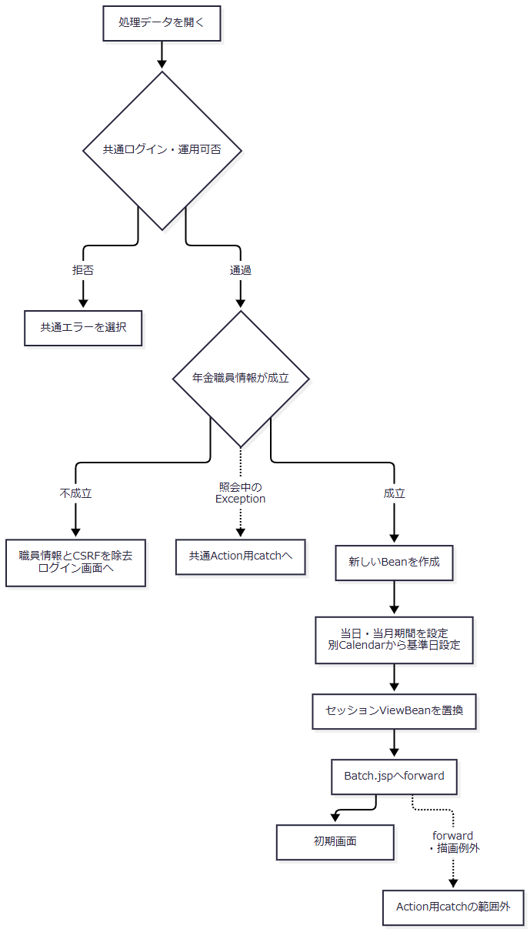

 | 共通サーブレットの識別値処理など、Action用catchより前の境界は補足説明の共通応答境界に従う。
SQL・テーブル関連（ER図）
 | 既存のStaffContextを利用する場合、画面初期化のために予約表を検索・更新しない。職員情報の自動生成が必要な場合は、業務接続で店名テーブルの店舗コード・店名を取得し、その後、別の職員接続でDB2.Ｕ職員名簿表を職員番号で検索する。店舗名はメモリで対応付ける。
 | ここで使用する職員番号はログイン情報の値であり、画面で指定する抽出対象職員番号ではない。予約データの複数表操作はないため、このイベントの業務ER図は省略する。
DB操作の詳細
 | 職員名簿の職員番号条件は 職員番号 = ? とし、setIntでバインドする。取得した職員番号・漢字氏名・所属店番・役職コードからStaffContextを作る。
 | 初期表示では削除基準日を設定するだけで、削除明細の整理は呼び出さない。画面状態、職員情報、CSRFの保持先はセッションである。共通アクセス記録は、これらとは別接続・別commitで行う。
結果・例外時の扱い
 | 成立時は職員指定空欄、3区分未選択、対象日当日、期間当月の状態を表示する。職員情報の不成立ではログイン画面へ戻り、新しいバッチBeanは設定しない。
 | Action内から外へ出たExceptionは共通Action用catchの対象となる。ActionがBatch.jspを返した後のforwardやJSP描画はそのcatchの外であり、戻り値の決定だけでは表示完了は確定しない。
条件入力・カレンダー操作
処理概要
 | 職員番号には数字入力補助を、3つの日付には西暦表示モードのカレンダーを適用する。これらはブラウザー内の編集補助であり、サーバーの受理条件を代替しない。
処理手順
 | 1. 職員番号の入力を補助する。
 | 1.1. | data-digits-only に接続する共通処理が、初期バインド・input・blurで全角数字を半角へ変換し、数字以外を除去する。値を変えた場合はchangeを発火する。編集中のカーソル位置も数字数に合わせる。
 | 1.2. | 編集可能な非空入力へフォーカスした場合は値を選択する。これはブラウザー内の操作であり、直接送信した全角数字をActionが同様に変換する処理ではない。
 | 2. 日付を整え、暦から選択する。
 | 2.1. | 初期バインド・blur・changeで、解析できる日付をyyyy/MM/ddへ整える。解析できない文字列は基本的に保持する。
 | 2.2. | カレンダーボタン、Alt＋下矢印、F4で暦を開く。入力日を解析できればその日を、できなければブラウザー当日を初期選択にする。
 | 2.3. | 前月・翌月へ移動して日を選ぶと、対応入力の値を更新し、input、changeを発火して暦を閉じ、入力へフォーカスを戻す。外側クリックとEscapeでも閉じる。
 | 3. 編集状態を保持する。
 | 3.1. | 入力・選択状態はブラウザー内に保持する。カレンダー操作だけでは送信せず、DBやセッションのViewBeanを更新しない。Batch.jspには、別のISO用hidden入力へ同期する指定がない。
処理フロー

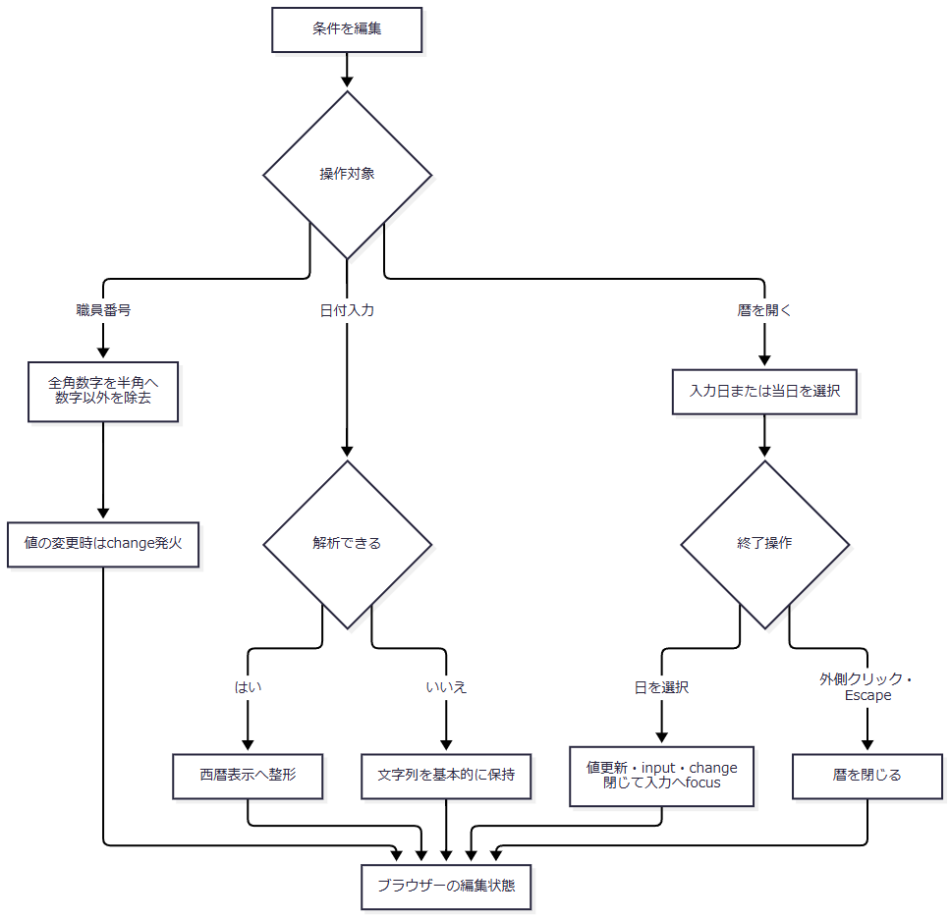

SQL・テーブル関連（ER図）
 | ブラウザー内の入力補助であり、SQLと業務DBの関連はない。職員番号候補を取得する操作もない。3区分はJSP固定の選択肢、カレンダーの日付候補はブラウザー内で生成する値である。
DB操作の詳細
 | 入力、blur、change、日選択によるDB接続・検索・保存は行わない。保持領域は各inputの値とチェック状態、およびカレンダー処理のブラウザー内状態である。
結果・例外時の扱い
 | 数字補助を通った全角数字と、直接送信されてActionへ届いた全角数字は扱いが異なる。後者はASCII数字の形式検査により拒否される。
 | 日付もブラウザーとJavaで解析範囲が異なる。再表示時にはJSPの表示変換とブラウザー補助が順に働くため、Beanに保持した文字列と最終的な画面文字列が異なる場合がある。入力補助で整形できたことから、サーバー検査や後段の和暦出力の成功を保証しない。
日次・月次データ出力
処理概要
 | 操作に対応するモードで要求を確認し、期間と更新者条件を決める。有効な削除基準日があれば先行整理を確定し、選択区分を新規・変更・削除の順に抽出する。明細のある区分だけExcelを作り、生成数に応じて画面再表示、単独Excel、ZIPに分ける。
処理手順
 | 1. 職員を確認して、今回の要求値を保持する。
 | 1.1. | 共通ログイン・運用可否を通過した後、年金職員情報を確認する。不成立ならログイン画面へ戻り、以降の要求値保持・整理・出力は行わない。職員照会中のExceptionは共通Action用catchへ進む。
 | 1.2. | 新しいBatchViewBeanへ職員番号、3区分、対象日、開始日、終了日、削除基準日を移す。文字列は欠落を空文字へ変えてJavaのtrimを適用する。区分は受信値が1、大小文字を問わないtrueまたはonの場合だけtrueとし、欠落・その他はfalseとする。
 | 2. Actionの入口検査を行う。
 | 2.1. | POSTであることを先に確認し、POSTの場合にCSRF_TOKENをセッション値と完全一致で照合する。不成立なら期限切れ文言と今回値を保持して同画面へ戻る。
 | 2.2. | 3区分のいずれか一つ以上が選択されていることを確認する。未選択なら区分選択を促す文言と今回値を保持して戻る。
 | 2.3. | 職員番号が非空なら、ASCII数字のみで8桁以内であることを確認する。不正なら職員番号の入力文言と今回値を保持して戻る。名簿への存在確認は行わない。
 | 2.4. | PensionBatchExportRequestへ値を移す。具象ActionがDAILYまたはMONTHLYを明示設定する。文字列setterはnullを空文字へ変えるが、日付正規化は行わない。
 | 3. サービスで期間と更新者条件を決める。
 | 3.1. | サービスは要求の存在、区分選択、実行モードを確認する。日次では対象日を上下限へ設定し、月次では開始日、終了日の順に処理する。使用しない側の日付は検査・検索に使わない。
 | 3.2. | 使用する日付が正規化前のtrim後に空なら必須エラーとする。その後、DateUtilでNFKCを含む正規化、形式・実在性・元号範囲の検査を行い、ISO日付へ変換する。月次では変換後の開始日が終了日より後の場合だけ拒否する。変換後の再必須検査はなく、空文字になる経路は補足説明に示す。
 | 3.3. | 職員番号をIntegerへ変換する。空欄なら更新者条件を付けず、それ以外は更新者の等価条件とする。先頭ゼロは検索値では失われる。0または00000000は更新者=0であり、全職員ではない。
 | 4. 削除明細を先に整理する。
 | 4.1. | 削除基準日のtrim後が空なら整理を省略する。非空ならRepositoryで日付正規化し、不正日付は接続取得前に引数例外とする。正規化後が空なら件数0で戻り、接続を取得しない。
 | 4.2. | 有効な基準日があれば専用ConnectionでautoCommitをfalseにし、年金＿削除明細のデータ更新日が基準日以下の行をDELETEしてcommitする。職員、選択区分、抽出期間をこのDELETEの条件に加えない。
 | 4.3. | 整理件数は戻るが、画面や出力結果には転記しない。実行時には受信したhidden値を採用し、2か月前への再計算、初期値との一致、過去日限定の検査を行わない。
 | 5. 区分ごとに抽出してExcelを作成する。
 | 5.1. | 選択区分を新規・変更・削除の順に処理する。未選択区分は検索しない。各区分は別Connectionで、期間と更新者条件によって全件取得する。
 | 5.2. | 0件の区分はExcelを作らず、その区分の0件文言だけを蓄積する。未選択区分の文言は作らない。
 | 5.3. | 明細がある場合は店番、顧客番号、検索結果内連番auditIdの昇順に並べ直す。店番・顧客番号のnullは非nullより前に置き、同じ店番・顧客番号では取得順を引き継ぐ。出力Noは並べ直した位置に1を加える。
 | 5.4. | 区分別の列へ予約値を移し、日付を和暦、担当者コードを最低2桁の文字列へ変換する。帳票の処理日欄には実行日時ではなく抽出条件の日または期間を、職員番号欄にはtrim後の要求文字列、空欄ならALLを表示する。
 | 5.5. | 単一シートのExcelをメモリ上で生成し、ファイル名・内容・識別情報・行数を保持する。生成一覧と0件文言一覧はループ前に一度作り、次区分でも前区分の結果を保持する。
 | 6. 生成Excel数で結果を組み立てる。
 | 6.1. | 生成数0では長さ0の内容を返す。Actionが0件文言を半角空白で連結し、今回のBeanをセッションへ設定してBatch.jspへ戻る。空Excelや文言だけのZIPは作らない。
 | 6.2. | 生成数1では、生成済みExcelの名前と内容をそのまま返す。他の選択区分の0件文言が結果DTOに残っていても、画面や単独Excelには転記しない。
 | 6.3. | 生成数2以上では、生成済みExcelを区分順にZIPへ格納する。0件文言がある場合だけ、UTF-8・各行末CRLFの出力結果.txtも追加する。
 | 7. 内容を直接ダウンロードする。
 | 7.1. | ファイル名をUTF-8でURLエンコードし、空白を%20へ置き換える。応答reset、Content-Type、attachmentのContent-Disposition、Content-Lengthの設定、全byteのwrite、flushの順に処理する。
 | 7.2. | 正常復帰後は制御値CSVを返してJSPへのforwardを抑止する。実ファイル形式はxlsxまたはZIPである。この成功枝では今回のBeanをセッションへ設定しない。
処理フロー
 | 各図は同じ要求の続きである。Rは「今回値と経路固有の文言を保持する再表示経路」、Xは「先行する専用catchで処理されないExceptionの共通Action用catch」を表す。整理状態は説明用の区別であり、DTOへ追加する項目ではない。
 | フロー1：Actionの入口検査（手順1～2）
 | フロー1-1：共通判定・職員確認と今回値保持（手順1）

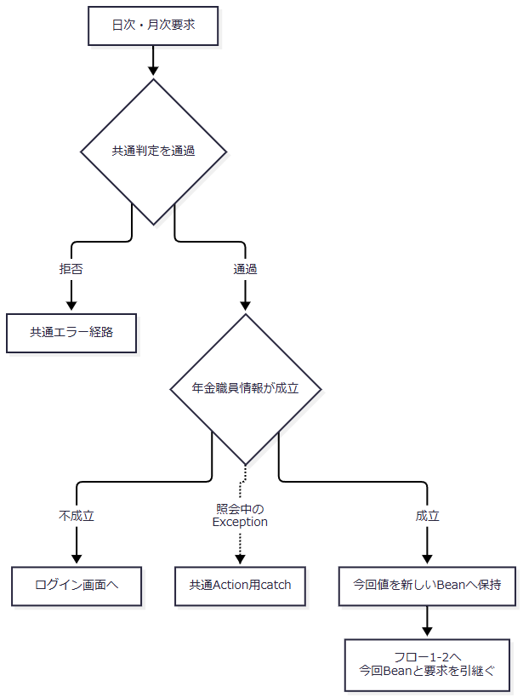

 | フロー1-1の正常出口では、今回のBeanと同じHTTP要求をフロー1-2へ引き継ぐ。具象Actionによる日次・月次のモードも保持する。共通判定拒否、職員不成立、照会中例外の各出口からは、フロー1-2へ進まない。
 | フロー1-2：POST・CSRFと入力条件の確認（手順2）

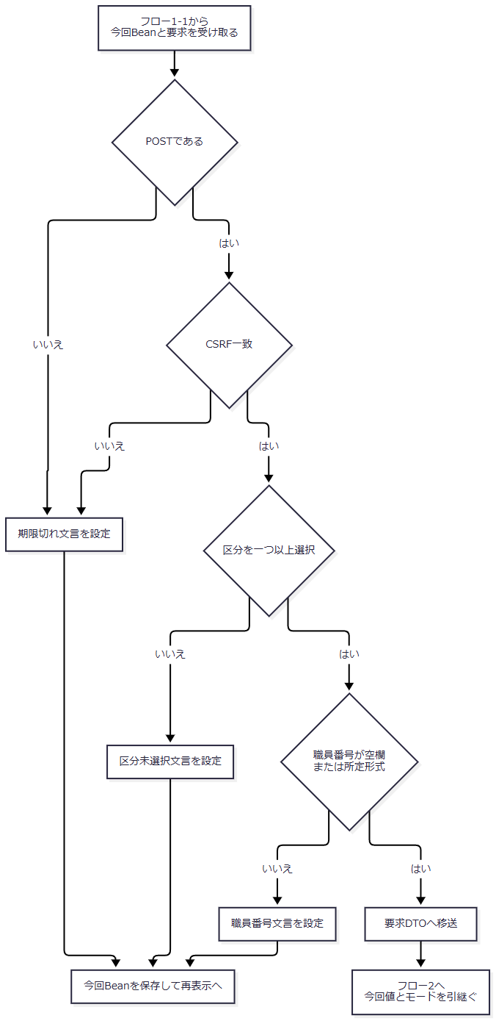

 | フロー1の拒否は整理前である。年金職員照会中の例外は、まだサービス呼出し用tryへ入っていないため、IllegalArgumentExceptionであってもActionの専用catchでは扱わない。
 | フロー2：期間決定と先行整理（手順3～4）

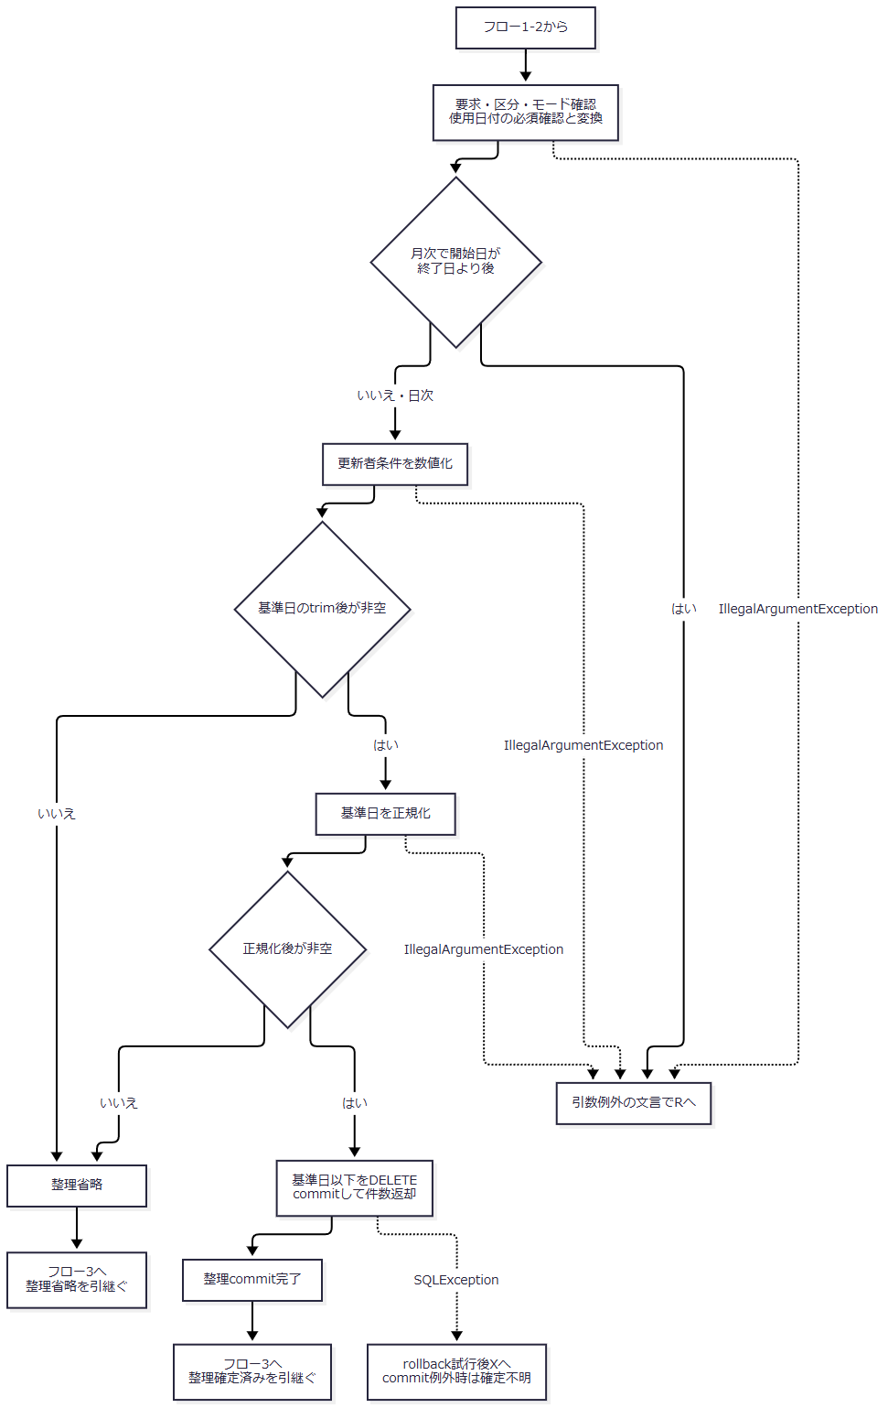

 | 通常の日付では両端を含む範囲となる。正規化後に日付が空になる場合も、その結果を失わずフロー3へ渡す。フロー3へは、期間、更新者Integer、選択区分、要求文字列、および枝ごとの整理状態を引き継ぐ。
 | フロー3：区分別検索と生成（手順5）

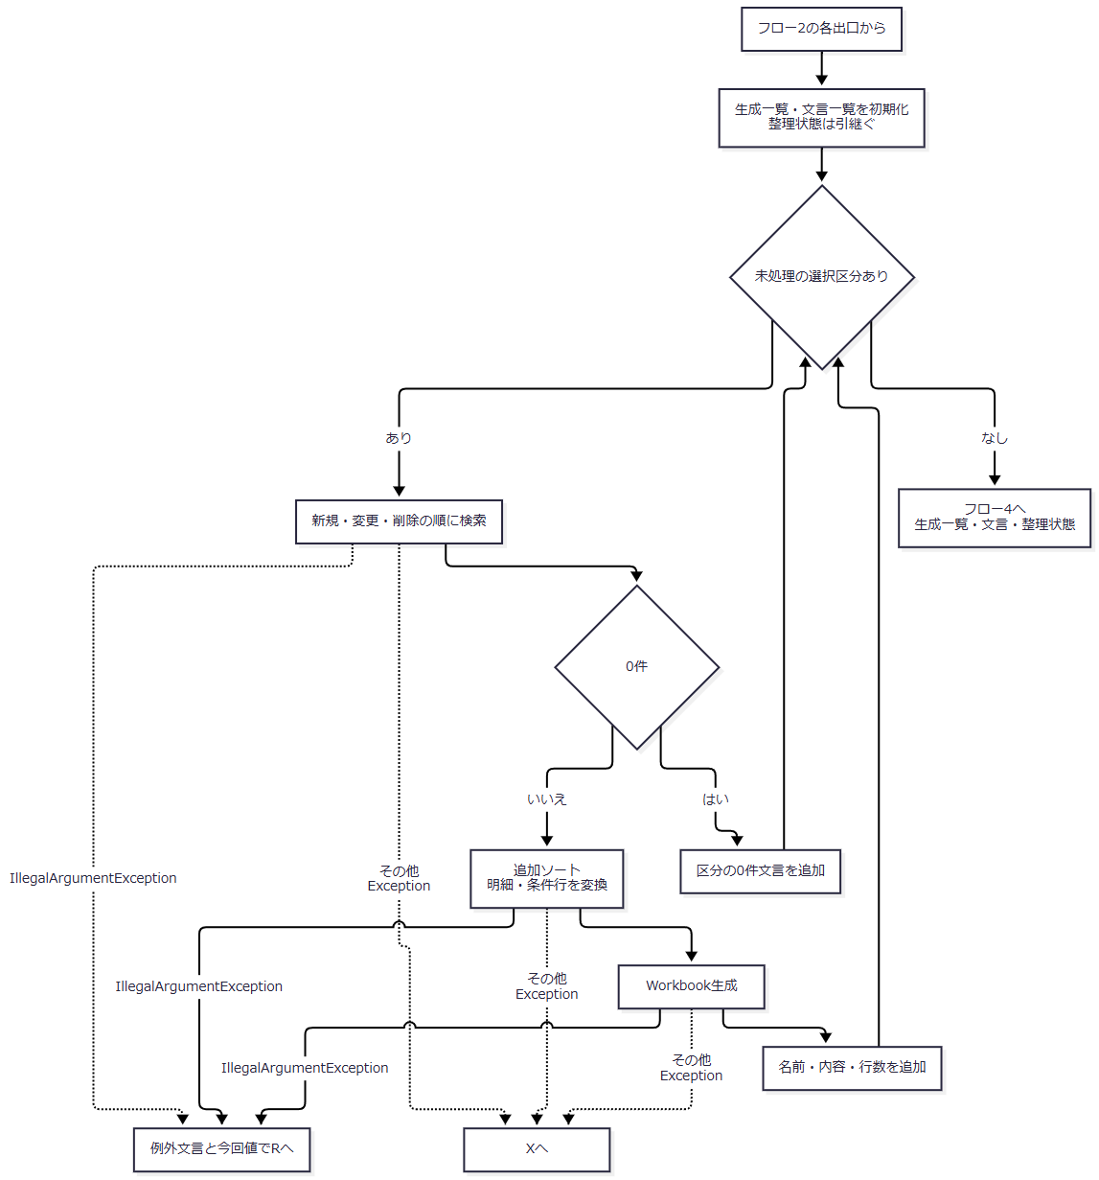

 | 一覧は区分ごとに初期化し直さない。整理commit完了から流入した場合は、0件・後段の引数例外・生成失敗でも整理確定済みの状態を保つ。WorkbookのIOExceptionはIllegalStateExceptionへ変換されるため、図の「その他Exception」からXへ進む。
 | フロー4：結果の組立てと応答（手順6～7）

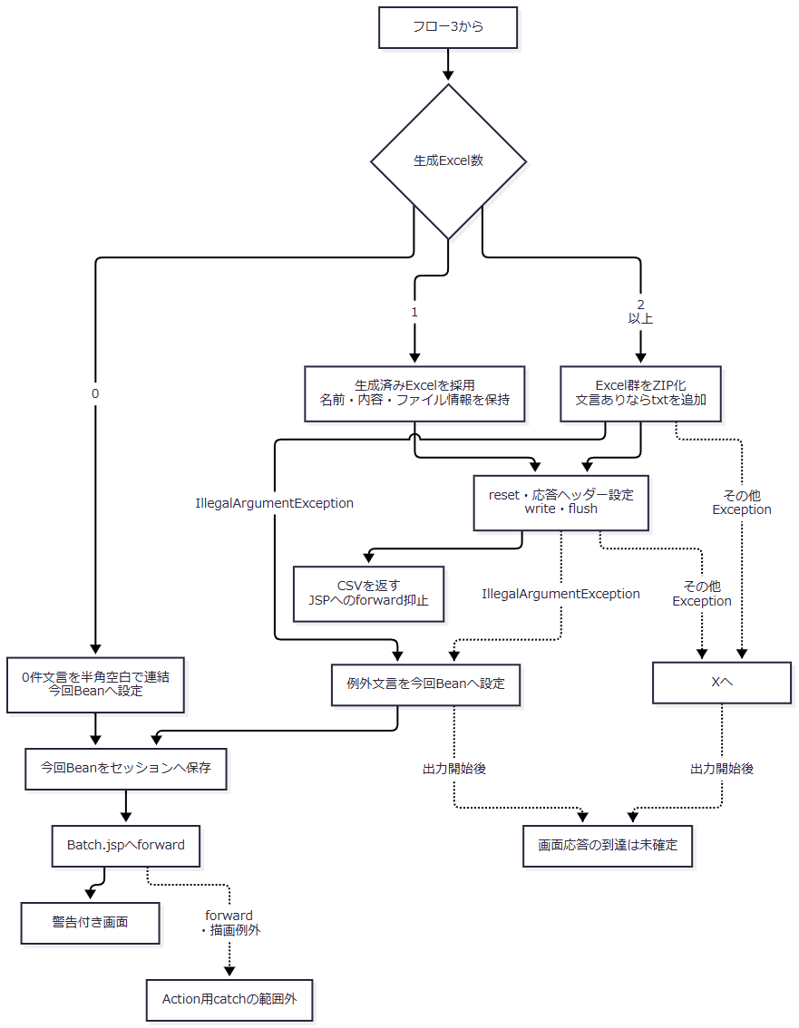

 | 単独Excelの枝では他区分の0件文言を送らず、ZIPの枝だけが必要なtxtを含む。0件文言と例外文言は、それぞれの枝で設定した内容を再表示へ引き継ぐ。すべての枝はフロー3からの整理状態を保持し、送信結果を理由に整理を未実施へ戻さない。
 | Rへ戻る各経路は、初期表示Actionを通さず今回のBeanを保存してBatch.jspを返す。再表示時のforward・描画と、出力開始後の応答制約は「結果・例外時の扱い」に従う。
SQL・テーブル関連（ER図）
 | 新規・変更は年金1_LK、削除は年金＿削除明細を抽出元Rとする。名称は5表をLEFT JOINして取得する。次の図は検索上の関連を表し、FKや多重度を定義するER図ではない。

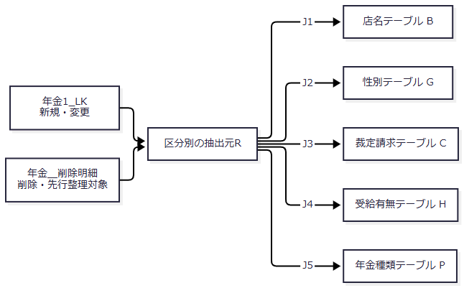

関連 |  |  |  | LEFT JOIN条件 |  | 取得値の用途
J1 |  |  |  | R.店番 = B.店舗ｺｰﾄﾞ |  | 店名を取得するが、今回の明細列には出力しない
J2 |  |  |  | R.性別 = G.性別ｺｰﾄﾞ |  | 性別名称を出力する
J3 |  |  |  | R.裁定請求 = C.裁請ｺｰﾄﾞ |  | 変更・削除の裁定請求名称を出力する
J4 |  |  |  | R.受給有無 = H.受給ｺｰﾄﾞ |  | 変更・削除の受給有無名称を出力する
J5 |  |  |  | R.年金種類 = P.種類ｺｰﾄﾞ |  | 保存済み合成コードの年金種類名称を出力する

 | 提供DDLに上記のFK宣言はない。名称保存列がNOT NULLでも、LEFT JOIN不成立の結果はNULLになり得る。モデルのString setterがNULLを空文字へ変えるため、出力名称は空表示となる。
DB操作の詳細
 | 削除明細整理
 | 実行する更新は DELETE FROM 年金＿削除明細 WHERE データ更新日 <= ? である。第1パラメータにISO日付から作ったjava.sql.DateをsetDateする。基準日当日を含み、データ更新日NULLの行はこの比較に該当しない。パラメータのサイズ指定はない。
 | 専用ConnectionでautoCommit=false、executeUpdate、commit、件数返却の順に処理する。SQLExceptionではrollbackを試みてNenkinDataAccessExceptionへ変換し、rollback失敗は元例外を優先して抑制する。commit自体が例外の場合、例外の返却だけでは削除の確定有無を判断できない。
 | 区分別抽出
 | WHEREは 1 = 1 を起点に、次の順で該当条件だけを追加する。バインドも同じ順であり、省略した条件の分だけ後続の位置が詰まる。
順序 |  |  | 条件を追加する場合 |  | 述語 |  | JDBCバインド
1 |  |  | 新規・変更 |  | R.変更FLG = ? |  | setInt。新規0、変更1。削除には追加しない
2 |  |  | 正規化後の開始日が非空 |  | R.データ更新日 >= ? |  | java.sql.DateをsetDate
3 |  |  | 正規化後の終了日が非空 |  | R.データ更新日 <= ? |  | java.sql.DateをsetDate
4 |  |  | 更新者Integerが非null |  | R.更新者 = ? |  | setInt

 | 空欄の職員条件はNULLバインドではなく述語省略である。日付も正規化後空文字なら述語を省略する。有効な日付条件がある通常検索ではデータ更新日NULLの行を抽出しないが、両日付述語が外れる経路ではその比較による除外もなくなる。
 | SQLのORDER BYは、R.データ更新日、R.更新時間、R.店番、R.顧客番号の昇順である。LIMIT、OFFSET、setMaxRowsを指定せず、ResultSetを最後まで読んで全件をメモリへ格納する。明示的なタイムアウト、取消処理、パラメータサイズ指定はない。同じORDER BY値を持つ行を一意に並べる永続IDも指定しない。
 | 取得する予約値は、店番・店名・顧客番号・担当者コード、顧客氏名・ふりがな・性別名称・住所・電話番号、生年月日・裁定請求名称・請求予定日・予定年齢、予約徴求日・データ更新日・備考・配偶者名・受給有無名称・配偶者生年月日・年金種類名称、5種類の年金boolean・6か月先確認である。さらにデータ更新日をAUDIT_DATE、更新時間をAUDIT_TIME、更新者をUPDATED_BYとして取得する。検索結果に1からlongのauditIdを付け、区分と予約値をPensionAuditRecordへ保持する。auditIdはDBへ保存された監査IDではない。
 | 店番・顧客番号・担当者コード・予定年齢・更新者はgetIntとwasNullでIntegerのnullを保持する。String setterはSQL NULLを空文字にし、boolean項目はgetIntの結果が0以外かで判定するためSQL NULLもfalseになる。電話番号はDBの数値から表示文字列へ変換する。提供SQL Server DDLの顧客番号はBIGINT NULLだが、取得先はIntegerであり、BIGINT全範囲を保持できる対応ではない。
 | 整理と各区分検索は別Connectionで行う。整理メソッドのsynchronizedは共有Repositoryインスタンス内の同期で、build全体や区分検索を一括同期しない。複数区分を同一スナップショットで読む指定、比較版、明示的な行ロックはない。
結果・例外時の扱い
発生段階・条件 |  |  |  | 結果と保持状態 |  | 削除明細整理の状態
POST・CSRF不成立 |  |  |  | 「画面の有効期限が切れました。メニューから操作しなおしてください。」を設定し、今回値を保持して再表示 |  | 未実行
区分未選択 |  |  |  | 区分選択を促す文言を設定し、今回値を保持して再表示 |  | 未実行
職員番号形式不正 |  |  |  | 「職員番号は8桁以内の数字で入力してください」を設定し、今回値を保持して再表示 |  | 未実行
日次対象日が空 |  |  |  | 「年月日を入力してください。」で再表示 |  | 未実行
月次開始日が空 |  |  |  | 「月初日を入力してください。」で再表示 |  | 未実行
月次終了日が空 |  |  |  | 「月末日を入力してください。」で再表示 |  | 未実行
月次開始日が終了日より後 |  |  |  | 「月初日は月末日以前で指定してください。」で再表示。同日は拒否しない |  | 未実行
使用日付・削除基準日の形式、実在性、元号範囲が不正 |  |  |  | 日付例外の文言と今回値を保持して再表示 |  | 当該整理は未実行
全選択区分0件 |  |  |  | 各0件文言を半角空白で連結して再表示。ダウンロードなし |  | 先行整理を正常commitしていれば確定済み
生成Excelが1件 |  |  |  | 単独Excelを直接返す。他の選択区分の0件文言は送信しない |  | 同上
生成Excelが2件以上 |  |  |  | ZIPを返す。0件文言があれば出力結果.txtも格納 |  | 同上
整理後の明細・条件日の和暦変換などでIllegalArgumentException |  |  |  | 先行するAction専用catchで例外文言と今回Beanを設定し、同画面へ戻す |  | 正常commitした整理は維持
整理中のSQLException |  |  |  | rollback試行後、変換した例外を共通Action用catchへ伝える |  | commit例外時の確定有無は応答だけでは不明
専用catchで処理されない検索・生成等のException |  |  |  | 共通Action用catchがアプリケーションエラーを設定し、共通エラーJSPを選ぶ |  | 正常commitした整理は維持
出力開始後の失敗 |  |  |  | IllegalArgumentExceptionなら専用catch、それ以外のExceptionなら共通catchへ進む。既送信内容を復元せず、画面応答の到達は未確定 |  | 正常commitした整理は維持

 | ActionのIllegalArgumentException用catchは、サービス呼出しとwriteDownloadを囲むtryに適用される。したがって、同画面への復帰をすべて整理前の入力拒否とは扱わない。西暦として受理した明治開始前の日付が、整理後の明細または帳票条件の和暦変換で拒否される経路もある。
 | WorkbookのIOExceptionは「Excelファイルの生成に失敗しました。」、ZIPのIOExceptionは「ZIPファイルの生成に失敗しました。」を持つIllegalStateExceptionへ変換する。これらは専用catchの対象ではなく、共通Action用catchへ伝わる。途中まで作成した区分だけを部分応答として返す経路はない。
 | 再表示は初期条件へ戻さず今回値を保持する。ただし日付はJSPとブラウザーの表示変換を受ける。JSPは値を表示用に整えてエスケープするが、再表示時のBean取得・キャスト・描画で生じた例外は共通Action用catchの外である。同画面を戻り値にしたことを、画面応答の完了とは扱わない。
メニューへ戻る
処理概要
 | 現在のフォームをメニュー表示要求として送信し、セッションの画面状態をメニュー用に置き換える。
処理手順
 | 1. メニュー表示を要求する。
 | 1.1. | 戻るボタンがVIEW_IDをMenu、COMMAND_IDをViewへ変更し、同じフォームをPOSTする。バッチの日付・区分検査や整理を先に行う処理ではない。
 | 2. メニュー用の状態へ切り替える。
 | 2.1. | 共通判定後、MenuViewActionが年金職員情報を確認する。成立すれば新しいMenuViewBeanへ職員番号・氏名を設定し、セッションのViewBeanを置き換えてMenu.jspを返す。
 | 2.2. | バッチ条件を別属性へ退避しない。メニューから再度「処理データ」を開くと、初期表示イベントで当日・当月期間・未選択区分を作り直す。
処理フロー

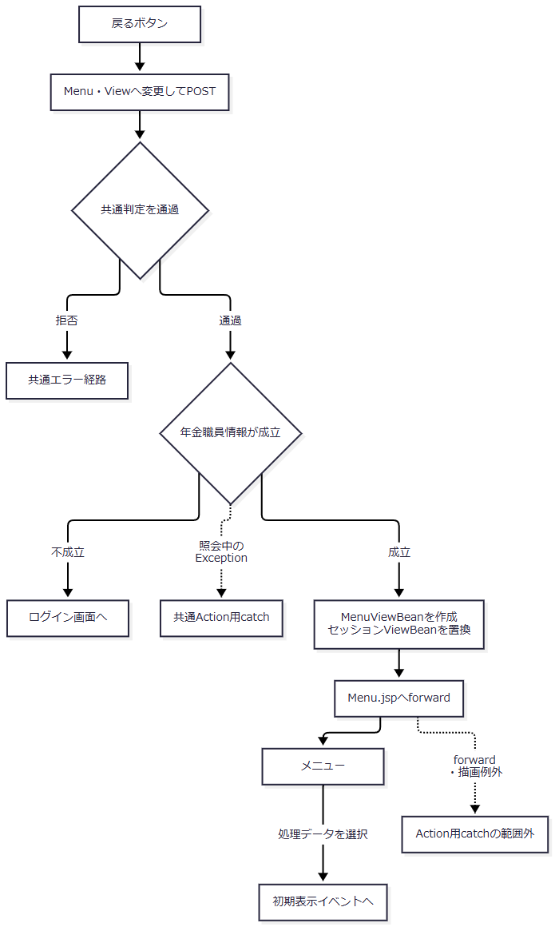

SQL・テーブル関連（ER図）
 | 戻る操作では予約表・削除明細を検索更新しないため、バッチ用のER図は適用しない。職員情報の自動生成が必要な場合だけ、初期表示と同じ職員確認の参照が起こり得る。
DB操作の詳細
 | 削除明細整理、区分別抽出、Excel生成を呼び出さない。状態変更先はセッションのViewBeanである。共通アクセス記録は独立した処理となる。
結果・例外時の扱い
 | 職員確認が成立すればメニューへ進む。バッチ入力を復元する別の保持領域は作らない。共通判定拒否、職員不成立、Action内例外、forward・描画例外の境界は初期表示と同じである。

